手順
ジョブ手動実行手順書

【作業概要説明】
本手順はジョブ手動実行（マニュアル実行および停止）を実施する手順である。

【操作対象】
Hinemosマネージャ

【操作担当者】
ISIDサービスデスク担当者

【作業端末】
仮想化管理端末

仮想化管理端末、Hinemosマネージャ
のID,PW情報および、HinemosマネージャへのアクセスURLは確定次第別紙に記載。
横浜銀行：
別紙_運用手順書用サービス設定値一覧_横浜銀行.xlsx
Hinemosシート
東日本銀行
別紙_運用手順書用サービス設定値一覧_東日本銀行.xlsx
Hinemosシート
番号 | 操作項目 | 操作方法 | 確認方法 | チェック | 開始時間 | 終了時間 | 作業担当者 | 作業確認者 | 備考
1 | Hinemosマネージャへのログイン | Hinemosマネージャを利用したジョブ運用は横浜事務センターに駆けつけての対応とする。 横浜銀行事務センターからの接続： 仮想化管理端末→Hinemosマネージャ 仮想化管理端末のブラウザから接続用URLにてアクセスする。 仮想化管理端末およびHinemosマネージャへのログインID/PWは事前連携されているものを利用する。 | - | □
2 | Hinemosマネージャ操作 | 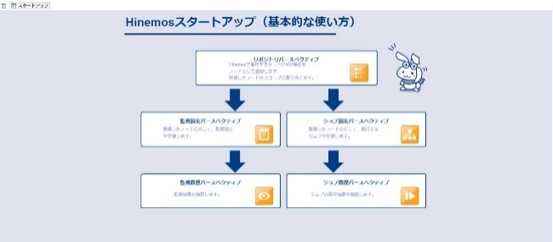 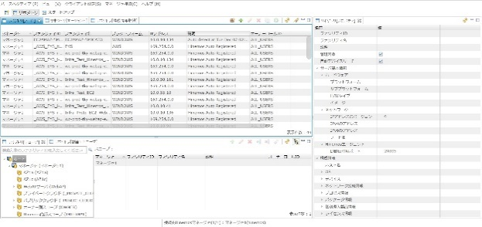 ログイン後以下画面が表示されるので画面上をクリックして次の画面へ進む。 ジョブの手動実行：項番3を参照 ジョブの停止：項番4,5を参照 ジョブスケジュール無効化：項番6を参照 ジョブスケジュール有効化：項番7を参照 | - | □
3 | ジョブの手動実行 | 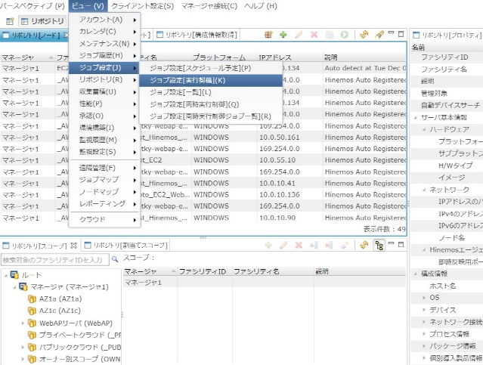 メニューの「ジョブ設定」-「ジョブ設定[一覧]」を選択する。 ジョブ設定[一覧]画面が開くので手動実行するジョブ（定期実行ジョブまたは臨時実行ジョブ）を選択し、右上の実行ボタンを押す。 | 対象のジョブが実行されたことを確認する。 | □
4 | ジョブの停止-1 | 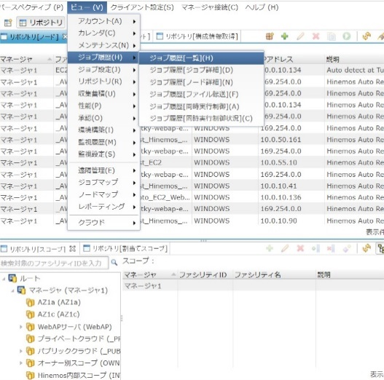 メニューの「ジョブ履歴」-「ジョブ履歴[一覧]」を選択する。 ジョブ履歴[一覧]画面が開くので停止するジョブまたはジョブネットを選択し、停止ボタンを押す。 | - | □
5 | ジョブの停止-2 | 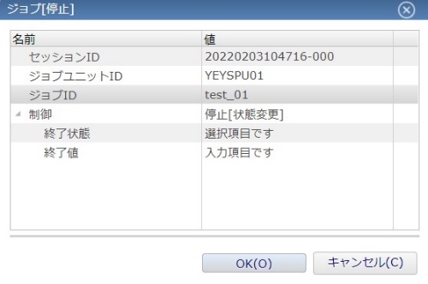 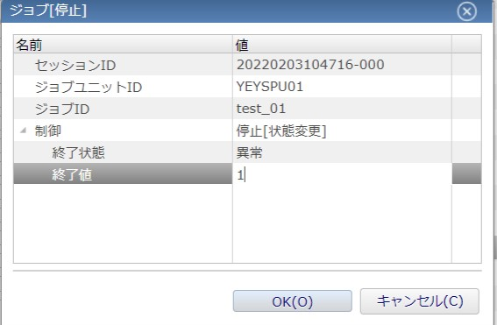 ジョブ[一覧]画面が開くので事前に定義した設定情報を入力する。 終了状態を選択、終了値を設定し、OKボタンを押す。 終了値 正常：０ 警告：２ 異常：１ | 対象のジョブまたはジョブネットが停止状態となったことを確認する。 | □
6 | ジョブスケジュール無効化 | メニューの「ジョブ設定」-「ジョブ設定[一覧]」を選択する。 画面中段ペインのジョブ設定[実行契機]から対象ジョブの実行契機を選択して右クリックする。 表示されたメニューから「☐無効」をクリックする。 「次の実行契機IDを無効化します。よろしいですか？」と表示されるため「OK」をクリックする。 「次の実行契機IDの無効化に成功しました。」と表示されたことを確認して 「OK」をクリックする。 | 対象の実行契機が「無効」になっていることを確認する。 | □
7 | ジョブスケジュール有効化 | メニューの「ジョブ設定」-「ジョブ設定[一覧]」を選択する。 画面中段ペインのジョブ設定[実行契機]から対象ジョブの実行契機を選択して右クリックする。 表示されたメニューから「☑有効」をクリックする。 「次の実行契機IDを無効化します。よろしいですか？」と表示されるため「OK」をクリックする。 「次の実行契機IDの有効化に成功しました。」と表示されたことを確認して 「OK」をクリックする。 | 対象の実行契機が「有効」になっていることを確認する。 | □
8 | Hinemosマネージャの終了、作業端末からのログオフ | Hinemosマネージャ画面を閉じる。 仮想化管理端末からログオフする。 | 仮想化管理画面からのログオフを確認する。 | □

